Sheet1
入库清单 |  |  |  |  | 箱单信息
地址：（CZ3187）广东省东莞市凤岗镇五联村科研路9号 收件人：（CZ3187） 联系电话：18922869479 |  |  | 客户代码:CZ3187
 |  |  | 运输方式:TIR卡航

 |  |  | CZ3187-0725-6

序号 | 产品信息 | 外箱箱唛 |  | 数量 | 图片 | 重量 | 体积 | 产品名 | 材质
1 | 40009-Y07U0002-OB03 手办盒-3层 申购：PR2607250173 | CZ3187-0725-6-1 |  | 10 | 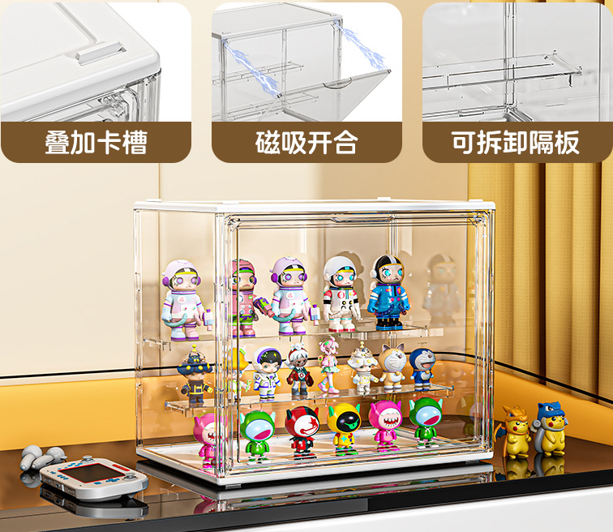 | 25.4 | 0.1 | 手办盒-3层 | PVC
 |  | CZ3187-0725-6-2 |  | 10
 |  | CZ3187-0725-6-3 |  | 10
2 | 40002-Y07U0002-OB03 手办盒-4层 申购：PR2607250174 | CZ3187-0725-6-4 |  | 10 | 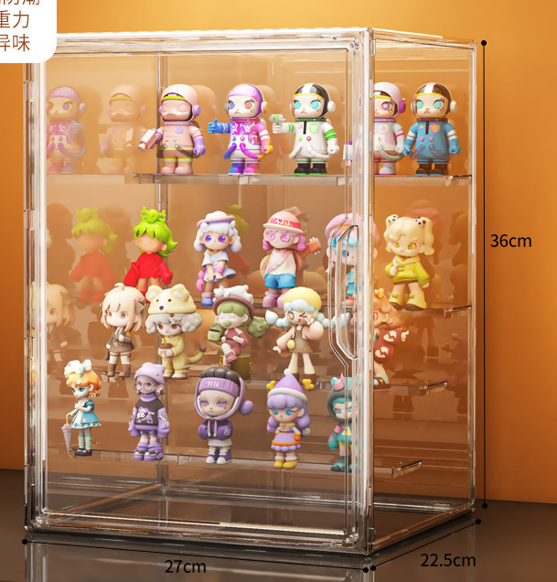 | 39.9 | 0.16 | 手办盒-4层 | PVC
 |  | CZ3187-0725-6-5 |  | 10
 |  | CZ3187-0725-6-6 |  | 10

 |  |  |  |  |  | 总重量 | 总体积 | 密度
 |  |  |  |  |  | 65.3 | 0.26 | 251.15

